Risico Kern ICTmiddelen
Kern -Apparatuur, Applicaties en Menselijke factoren |  |  |  |  |  |  |  |  |  | Laatst gewijzigd op: | 2025-12-14

Kernapparatuur (intern) | Categorie | Gebruikers binnen Domein: | Persoonsgegeven | Gevoelige en/of bijz. Pers G. | Afhankelijkheid | Back-up | Misbaarheid in werkdagen | Risico- eigenaar | Impact schaal | Waarschijnlijkheid | Risico
Internet / Router | ICT infrastructuur | Scholen en bestuurskantoor | n.v.t. | n.v.t. | Hoog |  | 2 | Stan Peters | 2 | 1 | 2
Firewall (bij ons Fortigate) | ICT infrastructuur | Scholen en bestuurskantoor | n.v.t. | n.v.t. | Hoog | Nee | 5 | Stan Peters | 1 | 1 | 1
Switch (HP / Foritgate) | ICT infrastructuur | Scholen en bestuurskantoor | n.v.t. | n.v.t. | Hoog | Nee | 5 | Stan Peters | 1 | 1 | 1
Accesspoint (Extreme Cloud) | ICT infrastructuur | Scholen en bestuurskantoor | n.v.t. | n.v.t. | Hoog | Nee | 5 | Stan Peters | 1 | 1 | 1
Telefoon DECT | ICT infrastructuur | Scholen en bestuurskantoor | n.v.t. | n.v.t. | Hoog |  | 1 | Stan Peters | 1 | 0 | 0
Printers | ICT infrastructuur | Scholen en bestuurskantoor |  |  | Midden |  | 5 | Stan Peters | 1 | 0 | 0

Kernapplicatie (Cloud leveranciers extern) | Categorie | Gebruikers binnen Domein: | Persoonsgegeven | Gevoelige en/of bijz. Pers G. | Afhankelijkheid | Back-up | Misbaarheid in werkdagen | Risico- eigenaar | Impact schaal | Waarschijnlijkheid | Risico
Microsoft 365 | Kantoorautomatiseringssysteem | Stichting breed | ja | (kan) bijzondere persoonsgegevens bevatten | Hoog | ja | 0 | Stan Peters | 3 | 1 | 3
Spend Cloud | Digitale factuurverwerkingssysteem | Facilitair, Scholen, Sors Adviesgroep (extern) | ja | Gevoelige gegevens | Hoog | onbekend (controleren) | 0 | Mosagroep | 2 | 1 | 2
Workplace Management Software / Axxerion | Beheersoftware Facilitair | Facilitair, (vanaf 2024) IT | ja | nee | Hoog | onbekend (controleren) | 0 | Mark | 2 | 1 | 2
Ilane ELO ECM | Document Management Systeem (opslag) | Secretariaat, Facilitair | ja | (kan) bijzondere persoonsgegevens bevatten | Hoog | onbekend (controleren) | 1 | ? | 2 | 1 | 2
IBABS | Dashboard | Secretariaat en C.v.B | ja | nee | Hoog | onbekend (controleren) | 2 | Secretariaat | 2 | 1 | 2
Topdesk (tot 2024) | ICT Management systeem | IT afdeling | ja (minimaal) | nee | Hoog | onbekend (controleren) | 2 |  | 1 | 1 | 1
Basispoort (portal voor toegang tot educatieve software) | Portaal | Scholen (onderwijskundigen) | ja (minimaal) | nee | Hoog | onbekend (controleren) | 3 | Schooldirecteur | 1 | 1 | 1
Visma RAET | HR-administratie | HRM/domeinbeheerders/scholen(directeuren) | ja | ja | Hoog | onbekend (controleren) | 2 | Mosagroep | 3 | 0 | 0
CITOLOVS/Leerling in beeld | Leerling (toets) volgsysteem | Scholen (onderwijskundigen) | ja | (kan) bijzondere persoonsgegevens bevatten | Laag | onbekend (controleren) | 10 | Schooldirecteur | 3 | 1 | 3
Snappet | Leerling leer/verwerkingssoftware | Scholen (onderwijskundigen) | ja | nee | Laag | onbekend (controleren) | 5 | Schooldirecteur | 1 | 1 | 1
Cuppella | Taakbeleid | Scholen (alleen directeuren) | ja (minimaal) | nee | laag | onbekend (controleren) | 31 | ? | 1 | 1 | 1
Woow | Portaal / Intern Social Media Platform | Stichting breed | Ja | (kan) bijzondere persoonsgegevens bevatten | Laag | onbekend (controleren) | 5 | Stan Peters | 1 | 1 | 1
Schoolbegroting | Financiële boekhouding | HRM / Beheer, Scholen (directeur), Facilitair | ja | Gevoelige gegevens | Midden | onbekend (controleren) | 7 | ? Matthieu/Paul | 1 | 0 | 0
Exact | Financiële boekhouding | Financieel beheer (Controller) | ja (minimaal) | Gevoelige gegevens | Midden | onbekend (controleren) | 10 | ? | 1 | 1 | 1
ParnasSys | LVS/Leerlingadministratie | Scholen/domeinbeheerders | ja | Bijzondere persoonsgegevens | Midden | onbekend (controleren) | 5 | Schooldirecteur | 3 | 0 | 0
HelloID | I&A software | HRM/ICT | ja | Nee | Midden | onbekend (controleren) | 14 | Stan Peters | 1 | 1 | 1
Aerobe
ProWise
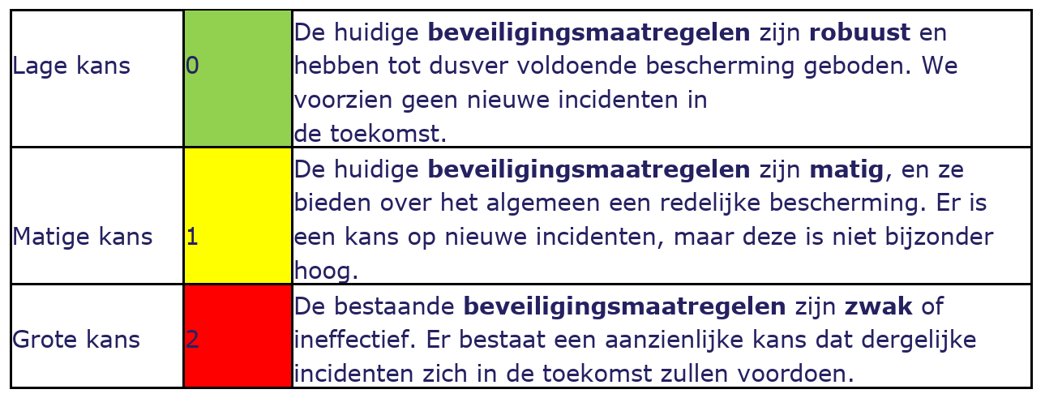
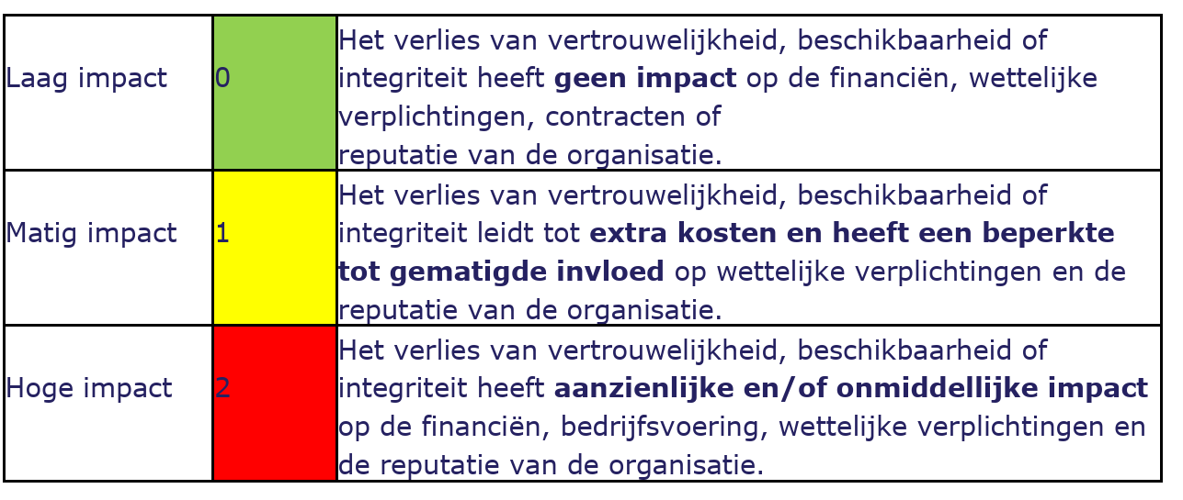
ProWise

 | Een kernapplicatie is een essentiële softwaretoepassing die cruciaal is voor de dagelijkse operaties en het beheer van de kernbedrijfsprocessen van een organisatie.
Defenitie kern applicatie: | Een kernapparaat binnen een organisatie verwijst naar een cruciaal stuk hardware dat noodzakelijk is voor de primaire bedrijfsactiviteiten. Het kan gaan om servers, netwerkapparatuur, of specifieke machines die essentieel zijn voor de productie of dienstverlening.
Defenitie kern Apparaat:

 | Risico is gemeten op basis van Waarschijnlijkheid en Impact.
Risicobeoordeling: | Zie voor meer informatie tabblad Risicoboordeling

 | Domeinbeheerders hebben een enquête ingevuld waarin werd gevraagd naar de "onmisbaarheidsschaal van applicaties", de "categorie met betrekking tot gegevensverwerking" en de "eigenweerbaarheid in geval van software die gedurende een langere periode niet toegankelijk is".
Procedure die is gehanteerd: | De scores zijn per applicatie en/of systeem ingevuld en besproken met verschillende betrokkenen. Deze scores zijn vervolgens besproken in kleine groepen van domeinbeheerders (hoofden van afdelingen).
 | Risico op basis van Waarschijnlijkheid en Impact vastgesteld.

Landelijk risicobeeld 2023
1.1 Landelijk SURF Cyberbedreigingsbeeld 2022-2023

 | Het SURF Cyberdreigingsbeeld 2022-2023 biedt een uitvoerig overzicht van de recente incidenten, actuele dreigingen en trends in de onderwijs- en onderzoekssector.
 | Dit rapport, gericht op het informeren van leden van het College van Bestuur, beleidsmakers en professionals, diept de cruciale aspecten van cyberbeveiliging en gegevensbescherming uit.
 | Het benadrukt de voortdurende strijd tegen cyberdreigingen zoals DDoS-aanvallen, phishing en ransomware, en onderzoekt de uitdagingen op het gebied van risicobeheer en informatiebeveiliging in deze sector. Dit rapport is essentieel voor betrokkenen om bewust te zijn van en adequaat te reageren op de risico’s die ze lopen in het huidige digitale landschap.

 | Risicobeeld 2022
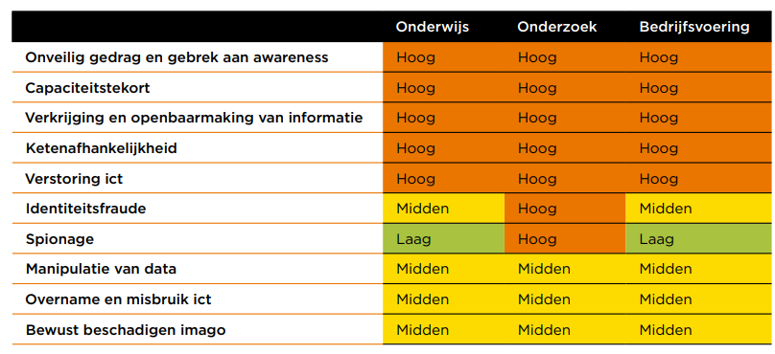

1.2 Opvallende risicocategorieën:
 | Bewust beschadigen imago
 | 1. Risico van ransomware-aanvallen: Cybercriminelen kunnen ransomware gebruiken om niet alleen systemen te gijzelen maar ook om het imago van een organisatie te schaden door de aanval publiekelijk te maken en met de openbaarmaking van gevoelige informatie te dreigen.
 | 2. Risico van bekendmaking van cyberaanvallen: Door cyberaanvallen en de daaropvolgende dreigementen publiek te maken, kunnen criminelen het imago van een organisatie beschadigen, zelfs als de aanval zelf beperkt of beheersbaar is.
 | 3. Risico van hacktivisme: Het veranderende geopolitieke en maatschappelijke klimaat kan leiden tot een heropleving van hacktivisme, waarbij aanvallen gemotiveerd zijn door politieke of sociale kwesties, wat organisaties kwetsbaar maakt voor gerichte verstoringen.
 | 4. Risico's door associaties: Organisaties met connecties met bepaalde bedrijven, landen, of sectoren die controversieel zijn of gevoelig liggen in het maatschappelijk debat, kunnen doelwitten worden van bewuste verstoring door activisten, gericht op het beschadigen van hun imago.

 | Ketenafhankelijkheid
 | 1. Risico's in de toeleveringsketen: De afhankelijkheid van zowel cloud-leveranciers als andere leveranciers brengt inherente risico's met zich mee. Als een leverancier wordt getroffen door een cyberincident, kan dit leiden tot verstoringen in de dienstverlening en potentiële veiligheidsrisico's voor de organisatie.
 | 2. Risico's bij samenwerkingen met partnerorganisaties: Gezien de digitale verbondenheid en verwevenheid met partners, kunnen incidenten die één partij treffen, snel overslaan naar andere organisaties. Dit vergroot de reikwijdte van potentiële incidenten en maakt het beheersen van risico's complexer.
 | 3. Geïntegreerde risico's: Incidenten kunnen gevolgen hebben die verder gaan dan alleen informatiebeveiliging. Zoals het voorbeeld van de leverancier van toegangspassen toont, kunnen incidenten ook impact hebben op fysieke beveiliging, wat de risico's diversifieert en vergroot.
 | 4. Risico's van gedeelde verantwoordelijkheid: Door de digitale verwevenheid is er vaak sprake van gedeelde verantwoordelijkheden in beveiliging tussen organisaties, leveranciers en partnerorganisaties. Dit kan leiden tot onduidelijkheden in verantwoordelijkheden en beheer bij incidenten.
 | 5. Datalekrisico's: Het incident met de leverancier van toegangspassen illustreert ook het risico van datalekken, die kunnen leiden tot zowel informatie- als fysieke veiligheidsproblemen.

 | Capaciteitstekort
 | 1. Personeelstekorten: Een overweldigende meerderheid van de respondenten geeft aan dat hun instellingen onvoldoende personeel hebben om informatiebeveiligings- en privacytaken adequaat uit te voeren. Dit kan leiden tot onderbezetting en een verhoogd risico op beveiligingsincidenten.
 | 2. Beperkte effectiviteit van tijdelijke inhuur: Het inschakelen van externe professionals om de tekorten op te vangen lijkt niet effectief, aangezien ook ICT-dienstverleners kampen met personeelstekorten. Dit suggereert dat het probleem wijdverbreid is en niet gemakkelijk op te lossen.
 | 3. Gebrek aan groei in weerbaarheid en cybervolwassenheid: Door het tekort aan goed opgeleid en ervaren personeel kunnen instellingen niet groeien in termen van weerbaarheid tegen cyberdreigingen en hun algehele cybervolwassenheid.

 | Incidentbeeld 2022

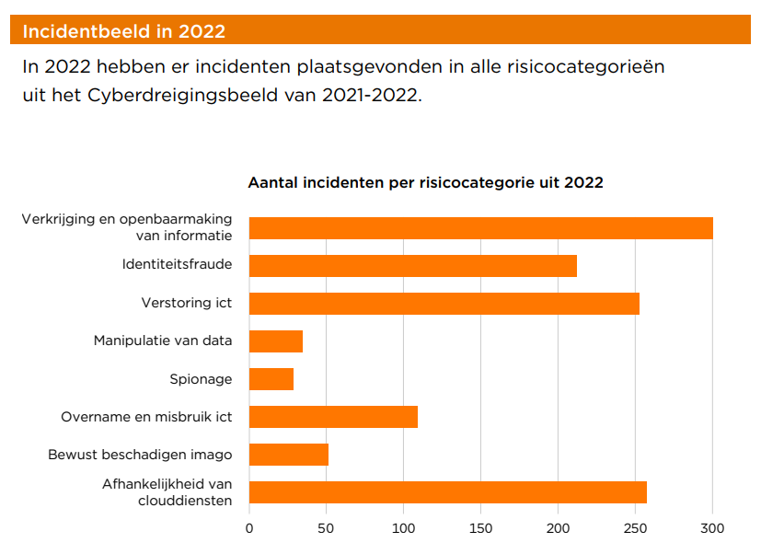

 | [1] CYBERDREIGINGSBEELD 2022-2023 ONDERWIJS EN ONDERZOEK, SURF Utrecht

 | 1 Risico inventarisatie op basis van Cyberdreigingsbeeld[1] en DPIA’s

